製品不良_2
Start：製品の1つが不良品であることが判明したとき、それが機械Aで作られたものである確率 |  | P(HA|D) | 最初に事後確率を書くこと→事後確率(ベイズの定理) → 自ずと、ベイズの定理(展開公式)より→尤度、事前確率が書ける!

問題の整理
HA： | 機械Aで作った製品
HB： | 機械Bで作った製品
HC： | 機械Cで作った製品
D： | 不良品である製品

製品1個を任意に抽出したところ不良品であった. この不良品が機械Bで作られた確率は？

事前確率 |  |  | 事前確率
P(HA) = 0.60 |  |  |  | 機械A | 機械B | 機械C
P(HB) = 0.25 |  |  | 製品製造割合 | 0.60 | 0.25 | 0.15
P(HC) = 0.15

尤度の算出 |  |  | 尤度の算出

P(D|HA)：「機械Aで作って不良品の確率」= 0.02 |  |  | 尤度 | 機械A | 機械B | 機械C
 |  |  | 不良品 | 0.02 | 0.03 | 0.05
P(D|HB)：「機械Bで作って不良品の確率」= 0.03

P(D|HC)：「機械Cで作って不良品の確率」= 0.05

ベイズの展開公式を利用

$$\frac{0.02 x 0.6}{0.02 x 0.6+0.03 ｘ0.25+0.05 x 0.15 }$$
= $\frac{4}{9}$
 |  |  | 事後確率
P(HA|D)=P(HA|不良品)＝ |  |  | P(HA|D)= |  |  | 0.444

 |  |  |  | 機械A | 機械B | 機械C
 |  |  | 事後確率 | 0.44 | 0.28 | 0.28

羅患(りかん)
問題
ある地域で、病気Aにかかっている人は、人口の0.1%である. |  |  |  | 問題解答ポイント(まずは、以下の1. と2. の2つの確率が問題文のどこに書いてあるかを探す!)
検査方法は不完全であり、病気Aに罹患している人について、 |  |  |  | 1. 事前確率は何か? (シンプルな確率)
正しく陽性と判断する確率は99%、 罹患していない人について、 |  |  |  | 2. 尤度は何か? 原因(H)のもとで現象の起こる「尤(もっと)もらしい」確率を表す
誤って陽性と判定する確率は10%である. |  |  |  | 3. 事後確率：ベイズの展開公式
(1) この検査を受けて陽性だと判定された人が、実際に罹患して
いる確率を求めなさい.

$$\overline{A}$$
問題の整理
A：病気Aに罹患(りかん）している
: 病気Aに罹患していない
E：検査で陽性

$$\overline{A}$$
事前確率
 | A
事前確率 | 0.001 | 0.999
 | P(A)

$$\overline{A}$$
$$\overline{A}$$
Aバー(罹患していない人）の0.99019は、誤って陽性と判定した確率(陽性は陽性でも全く意味合いが違う)
尤度
尤度 | A
陽性 | 0.99 | 0.1
 | P(E|A)

$$\overline{A}$$
(1) 事後確率
 | A
事後確率 | 0.0098 | 0.99019 | 1%

(2) ベイズ更新
問題(1) で算出した事後確率を問題(2)の事前確率にする
追加情報：病気Aの検査を1回受けて陽性だと判定された人が、再検査を受けて陽性だと判定されたとき

$$\overline{A}$$
(2) 事後確率（ベイズ更新)
 | A
事後確率 | 0.0893 | 0.9107 | 9%

Sheet3
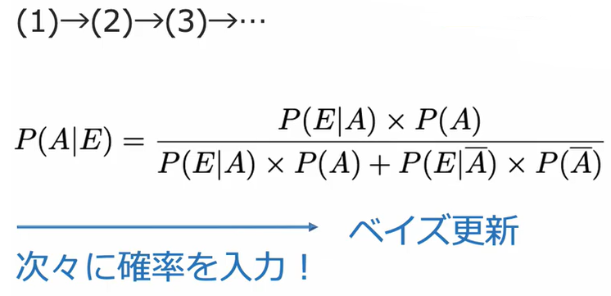
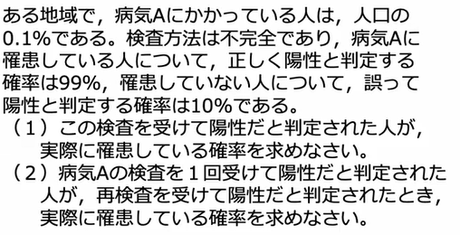

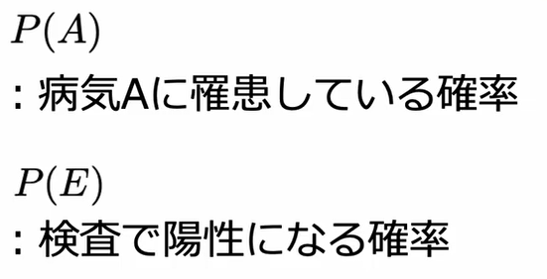
$$\overline{A}$$
問題の整理
A：病気Aに罹患(りかん）している
: 病気Aに罹患していない
E：検査で陽性

$$\overline{A}$$
尤度
尤度 | A
陽性 | 0.99 | 0.1
 | P(E|A)
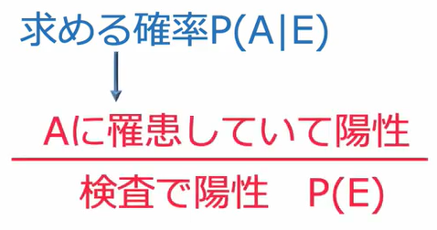

$$\overline{A}$$
事前確率
 | A
事前確率 | 0.001 | 0.999
 | P(A)

$$\overline{A}$$
(1) 事後確率
 | A
事後確率 | 0.0098


$$\overline{A}$$
事前確率
 | A
事前確率 | 0.01 | 0.99

$$\overline{A}$$
(2) 事後確率
 | A
事後確率 | 0.09

